Bean Boozled Harry Potter
Фото | Наименование | Производитель | Вес/объем (г, мл) | Шт. в кор. | Цена при покупке от 10 000 руб | Цена при покупке от 30 000 руб | Цена при покупке от 50 000 руб | Сроки годности | Заказ(шт.)
Bean Boozled
 | Bean Boozled Spinner Gift Box 3 версия (16 вкусов) | Jelly Belly (США) | 100гр | 12 | 570 (6840 за блок) | 550 (6600 за блок) | 530 (6360 за блок) | до 02.07.18 | нет в наличии | русское описание (наклейка) +5р к 1 упаковке
 | Bean Boozled Dispenser 3 версия (16 вкусов) | Jelly Belly (США) | 99гр | 6 | 640 (3840 за блок) | 620 (3720 за блок) | 600 (3600 за блок) |  | нет в наличии
 | Bean Boozled Jelly Beans 3 версия (16 вкусов) | Jelly Belly (США) | 54гр | 12 | 195 (2340 за блок) | 185 (2220 за блок) | 175 (2100 за блок) | до 20.09.2018 | нет в наличии
 | Bean Boozled Jelly Beans 3 версия (16 вкусов) | Jelly Belly (США) | 45гр | 24 | 190 (4560 за блок) | 180 (4320 за блок) | 170 (4080 за блок) | до 19.07.18
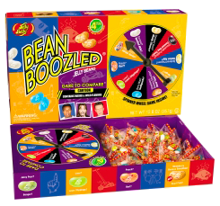 | Bean Boozled Jumbo Spinner Gift Box 4 издание (20 вкусов) | Jelly Belly (США) | 357гр | 6 | 1750 (10500 за коробку) | 1710 (10260 за коробку) | 1660 (9960 за коробку) | до 31.08.18
сьавка | Bean Boozled Spinner Gift Box 4 версия (20 вкусов) | Jelly Belly (США) | 100гр | 12 | 560 (6720 за блок) | 540 (6480 за блок) | 520 (6240 за блок)
 | Bean Boozled Dispenser 4 версия (20 вкусов) | Jelly Belly (США) | 99гр | 6 | 600 (3600 за блок) | 580 (3480 за блок) | 560 (3360 за блок)
 | Bean Boozled Jelly Beans 4 версия (20 вкусов) | Jelly Belly (США) | 45гр | 24 | 190 (4560 за блок) | 180 (4320 за блок) | 170 (4080 за блок)
 | Bean Boozled Jelly Beans 4 версия (20 вкусов) | Jelly Belly (США) | 54гр | 12 | 195 (2340 за блок) | 185 (2220 за блок) | 175 (2100 за блок)
Harry Potter Bertie Bott's Beans
 | Harry Potter Bertie Bott's Beans (20 вкусов) | Jelly Belly (США) | 54гр | 12 | 230 (2760 за блок) | 220 (2640 за блок) | 210 (2520 за блок) | до 08.08.18 |  | русское описание (наклейка) +5р к 1 упаковке
 | Harry Potter Bertie Bott's Beans (20 вкусов) | Jelly Belly (США) | 35гр | 24 | 200 (4800 за блок) | 185 (4440 за блок) | 170 (4080 за блок) | до 30.08.18
Toxic Waste
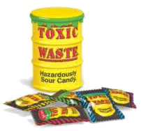 | Toxic Waste Yellow (14 конфет в баночке) | Gujranwala Food Industries Ltd. (Пакистан) | 135гр | 12 | 200 (2400 за блок) | 190 (2280 за блок) | 180 (2160 за блок) | До 01.10.18
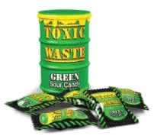 | Toxic Waste Green (14 конфет в баночке) | Gujranwala Food Industries Ltd. (Пакистан) | 135гр | 12 | 200 (2400 за блок) | 190 (2280 за блок) | 180 (2160 за блок) | До 01.11.18
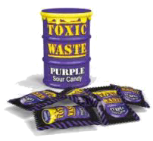 | Toxic Waste Purple (14 конфет в баночке) | Gujranwala Food Industries Ltd. (Пакистан) | 135гр | 12 | 200 (2400 за блок) | 190 (2280 за блок) | 180 (2160 за блок) | До 01.11.18
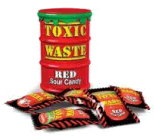 | Toxic Waste Red (14 конфет в баночке) | Gujranwala Food Industries Ltd. (Пакистан) | 135гр | 12 | 200 (2400 за блок) | 190 (2280 за блок) | 180 (2160 за блок) | До 01.11.18
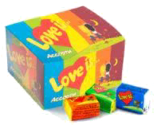
Love is
 | Love is Ассорти (1 блок — 100 жвачек) | KENT GIDA (Турция) | 420гр | 20 | 330 (6600 за коробку) | 320 (6400 за коробку) | 300 (6000 за коробку) | До 11.07.18
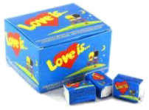 | Love is клубника-банан (1 блок — 100 жвачек) | KENT GIDA (Турция) | 420гр | 20 | 240 (4800 за коробку) | 230 (4600 за коробку) | 220 (4400 за коробку) | до 20.09.18
 | Love is вишня-лимон (1 блок — 100 жвачек) | KENT GIDA (Турция) | 420гр | 20 | 240 (4800 за коробку) | 230 (4600 за коробку) | 220 (4400 за коробку) | до 11.10.18
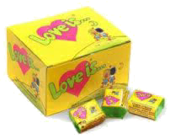 | Love is кокос-ананас (1 блок — 100 жвачек) | KENT GIDA (Турция) | 420гр | 20 | 240 (4800 за коробку) | 230 (4600 за коробку) | 220 (4400 за коробку) | до 06.10.18
 | Love is апельсин-ананас (1 блок — 100 жвачек) | KENT GIDA (Турция) | 420гр | 20 | 240 (4800 за коробку) | 230 (4600 за коробку) | 220 (4400 за коробку) | до 05.10.18
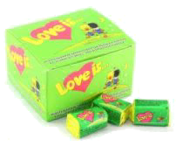 | Love is яблоко-лимон (1 блок — 100 жвачек) | KENT GIDA (Турция) | 420гр | 20 | 240 (4800 за коробку) | 230 (4600 за коробку) | 220 (4400 за коробку) | до 10.10.18
Gums
 | Pedro (1 блок — 120 жвачек) | The Candy Plus Sweet Factory (Чехия) | 600гр | 20 | 320 (6400 за коробку) | 300 (6000 за коробку) | 280 (5600 за коробку) |  | нет в наличии
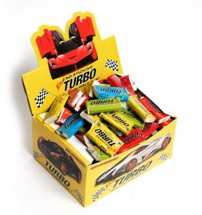 | Turbo (1 блок — 100 жвачек) | - (Турция) | 450гр | 20 | 360 (7200 за коробку) | 340 (6800 за коробку) | 320 (6400 за коробку)
 | Кофейная жевательная резинка | Lotte (Ю.Корея) | 12,5гр | 20 | 340 (17р за пачку) | 320 (16р за пачку) | 300 (15р за пачку) | до 21.07.18
 | Мятная жевательная резинка | Lotte (Ю.Корея) | 12,5гр | 20 | 340 (17р за пачку) | 320 (16р за пачку) | 300 (15р за пачку) | до 19.07.18
 | Апельсиновая жевательная резинка | Lotte (Ю.Корея) | 12,5гр | 20 | 340 (17р за пачку) | 320 (16р за пачку) | 300 (15р за пачку) | до 19.07.18
 | Клубниная жевательная резинка | Lotte (Ю.Корея) | 12,5гр | 20 | 340 (17р за пачку) | 320 (16р за пачку) | 300 (15р за пачку) | до 08.11.18
Dr Pepper
 | Dr Pepper classic | Dr Pepper Snapple Group (Польша) | 330мл | 24 | 45 (1080 за блок) | 42 (1000 за блок) | 40 (960 за блок) | до 12.1017
 | Dr Pepper Cherry | Dr Pepper Snapple Group (Польша) | 330мл | 24 | 45 (1080 за блок) | 42 (1000 за блок) | 40 (960 за блок) | до 12.1017
 | Dr Pepper Diet | Dr Pepper Snapple Group (Польша) | 330мл | 24 | 37,5 (900 за блок) | 37,5 (900 за блок) | 37,5 (900 за блок) |  | нет в наличии
KouKou RouKou
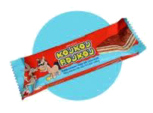 | KouKou RouKou | BINGO S.A. (Греция) | 25гр | 20 | 80 (1600 за блок) | 70 (1400 за блок) | 60 (1200 за блок) | до 20.09.2018
Lion
 | Шоколадный батончик Lion | Nestle (Польша) | 42гр | 40 | 45 (1800 за блок) | 42 (1680 за блок) | 40 (1600 за блок) | до 11.2017
 | Lion Peanut | Nestle (Польша) | 40гр | 40 | 45 (1800 за блок) | 42 (1680 за блок) | 40 (1600 за блок) |  | нет в наличии
Wagon Wheels (Продажа только упаковкой!)
 | Wagon Wheels | Burton's Biscuit Co (Великобритания) | 216гр | 6 | 130 (21,6 за 1 печенье) | 120 (20 за 1 печенье) | 110 (18,3 за 1 печенье) | до 13.01.18
 | Wagon Wheels jammie | Burton's Biscuit Co (Великобритания) | 216гр | 6 | 130 (21,6 за 1 печенье) | 120 (20 за 1 печенье) | 110 (18,3 за 1 печенье) | До 06.01.18
Tetris
 | Тетрис 9999 (разные цвета) | - (Китай) | 100гр | 1 | 190 | 180 | 170 | -
Tamagochi
 | Тамагочи 49в1 (разные формы и цвета) | - (Китай) | 35гр | 1 | 190 | 180 | 170 | -
Yupi (Продажа только блоками!)
 | Yupi (апельсин, ананас, абрикос, лимон, яблоко, вишня, малина, персик, дюшес, буратино, кола, клубника, фруктовый коктейль, лесные ягоды, лимон-малина, апельсин-клубника и ассорти) | Thesmontes S.A. (Чили) | 15гр | 24 | 350 (14,6 за 1 упаковку) | 325 (13,55 за 1 упаковку) | 300 (12,5 за 1 упаковку) | до 2019
Zuko (Продажа только блоками!)
 | Zuko (апельсин, абрикос, ананас, персик, вишня, малина, клубника, манго, лимон, клюква, виноград, мультифрукт, яблоко, ананас-персик, манго-апельсин и ассорти) | Thesmontes S.A. (Чили) | 25гр | 12 | 250 (20,83 за 1 упаковку) | 225 (18,75 за 1 упаковку) | 200 (16,7 за 1 упаковку) | до 2019

